Alytaus
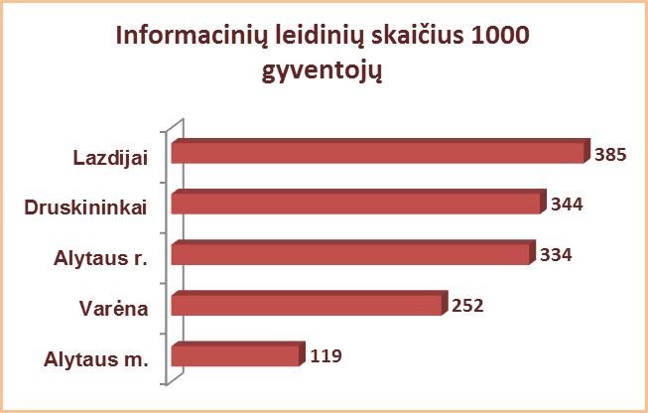
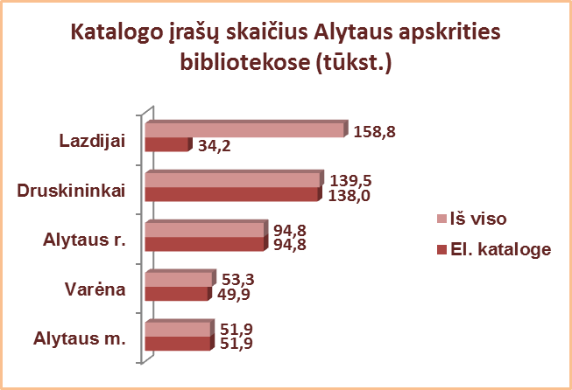
3.9. BIBLIOGRAFINIS INFORMACINIS VARTOTOJŲ APRŪPINIMAS
ALYTAUS APSKRITIES SAVIVALDYBIŲ VIEŠOSIOSE BIBLIOTEKOSE 2013 M.

 |  | Informacinių leidinių fondas (fiz. vnt.) |  |  |  |  |  | Katalogo įrašų skaičius
Eil. | Savivaldybių |  |  |  |  |  |  | Iš viso SVB | Iš jų parengta automatizuot.
Nr. | viešosios | SVB tinklo | VB | Miesto fil. | Kaimo fil. | Vidutiniškai filiale |  |  | Iš viso | Parengta 2013 m.
 | bibliotekos | b-kose |  |  |  | miesto | kaimo
1 | Alytaus m. | 6832 | 4963 | 1869 | x | 623 | x | 51877 | 51877 | 2427
2 | Alytaus r. | 9221 | 2585 | 1040 | 5596 | 520 | 187 | 94774 | 94774 | 4125
3 | Druskininkai | 7295 | 4774 | 891 | 1630 | 891 | 815 | 139504 | 137997 | 9371
4 | Lazdijai | 8340 | 2909 | 971 | 4460 | 971 | 194 | 158807 | 34244 | 1484
5 | Varėna | 6141 | 3160 | x | 2981 | x | 124 | 53346 | 49856 | 2648
Iš viso: |  | 29489 | 15482 | 4771 | 10207 | 682 | 129 | 498308 | 368748 | 20055

Vilniaus
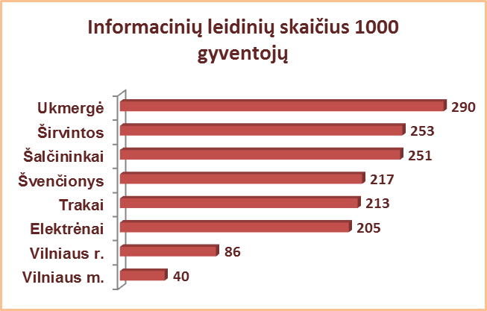
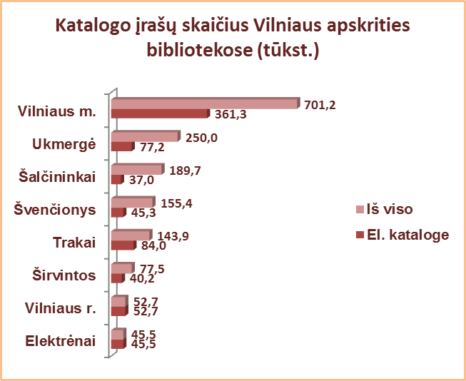
3.9. BIBLIOGRAFINIS INFORMACINIS VARTOTOJŲ APRŪPINIMAS
VILNIAUS APSKRITIES SAVIVALDYBIŲ VIEŠOSIOSE BIBLIOTEKOSE 2013 m.

 |  | Informacinių leidinių fondas (fiz. vnt.) |  |  |  |  |  | Katalogo įrašų skaičius
Eil. | Savivaldybių |  |  |  |  |  |  | Iš viso SVB | Iš jų parengta automatizuot.
Nr. | viešosios | SVB tinklo | VB | Miesto fil. | Kaimo fil. | Vidutiniškai filiale |  |  | Iš viso | Parengta 2013 m.
 | bibliotekos | b-kose |  |  |  | miesto | kaimo
1 | Elektrėnai | 5007 | 1479 | 818 | 2710 | 818 | 271 | 45470 | 45470 | 1577
2 | Šalčininkai | 8464 | 2775 | 1235 | 4454 | 618 | 194 | 189724 | 37017 | 5839
3 | Širvintos | 4278 | 2442 | x | 1836 | x | 92 | 77504 | 40242 | 3466
4 | Švenčionys | 5828 | 1997 | 1671 | 2160 | 836 | 127 | 155358 | 45304 | 4215
5 | Trakai | 7229 | 1454 | 3109 | 2666 | 1555 | 205 | 143888 | 83994 | 5339
6 | Ukmergė | 11122 | 5749 | x | 5373 | x | 192 | 249978 | 77233 | 6050
7 | Vilniaus r. | 8179 | 1343 | 1041 | 5795 | 521 | 149 | 52746 | 52746 | 5113
Iš viso: |  | 42878 | 15785 | 4765 | 22328 | 529 | 149 | 914668 | 382006 | 31599
8 | Vilniaus m. | 21674 | 1800 | 19874 | x | 1046 | x | 701189 | 361334 | 17603
Iš viso: |  | 64552 | 17585 | 24639 | 22328 | 880 | 149 | 1615857 | 743340 | 49202

